シート③ 達成評価
 |  |  | 【大阪府公共事業における】景観形成の目標達成評価シート

記入日 |  |  |  | 2026-01-28 |  |  |  |  |  |  | プルダウンリスト
記入者 |  |  |  | 所属 | 株式会社アール・アイ・エー |  |  |  |  |  | ・会議
 |  |  |  | 担当者名 | 所 洸太 | 連絡先（内線） | 06-6312-9154 |  |  |  | あり（義務）
事業名称 |  |  |  | 大阪府営豊中新千里北第2期住宅民活プロジェクト |  |  |  |  |  |  | あり（希望）
景観アドバイザー会議 の実施状況 |  |  |  | 実施の有無 | あり | 第１回 | 2022-07-14 |  |  |  | なし
 |  |  |  | 第２回 | 2023-07-24 | 第３回 | 2026-07-09

１．完成写真 |  |  | ※以下の写真を必須とし、その他、施設の中から見える景観等、適宜追加してください
 | （１）近景から撮影したもの
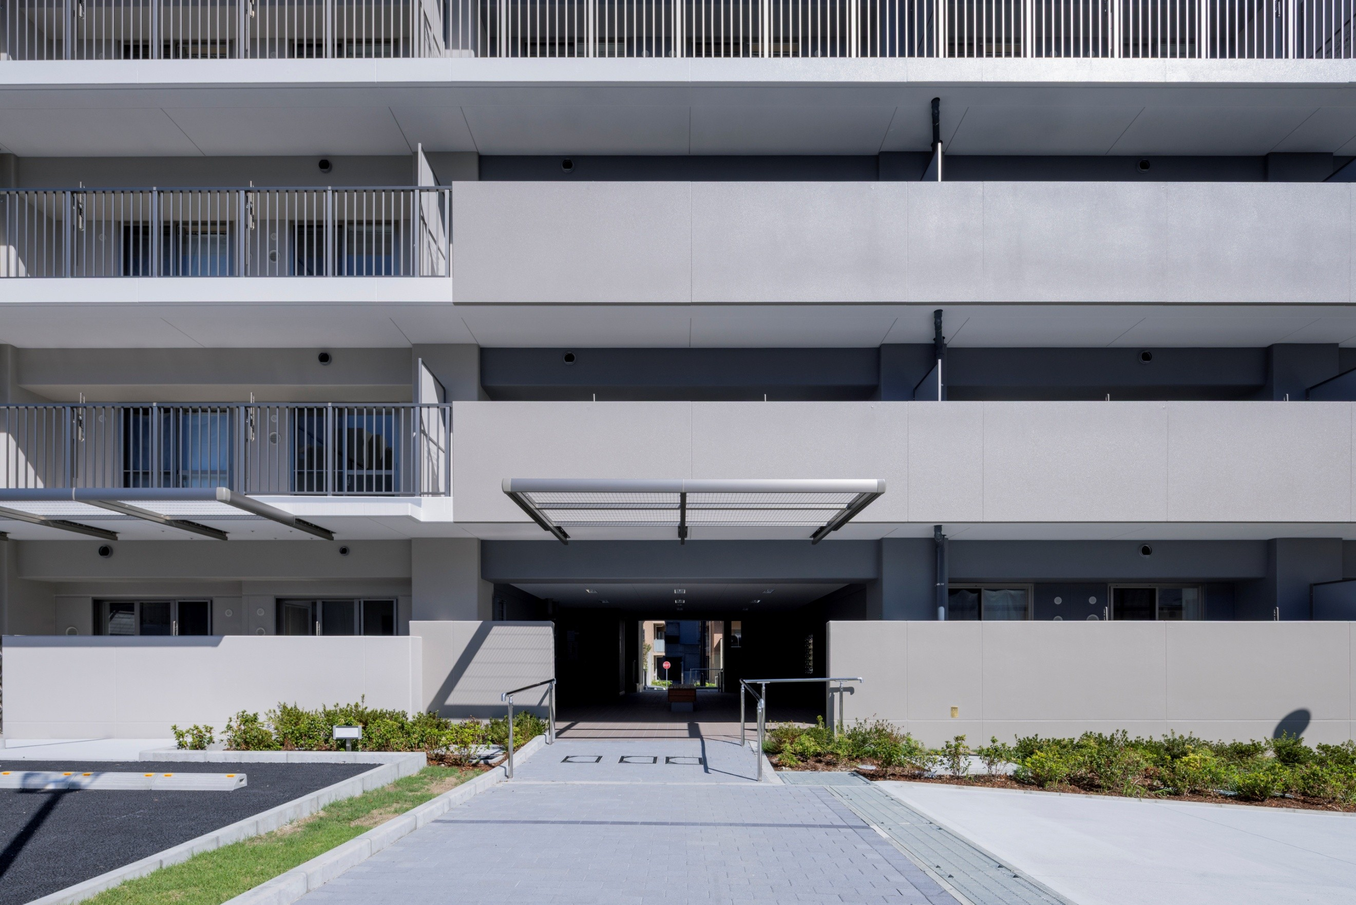
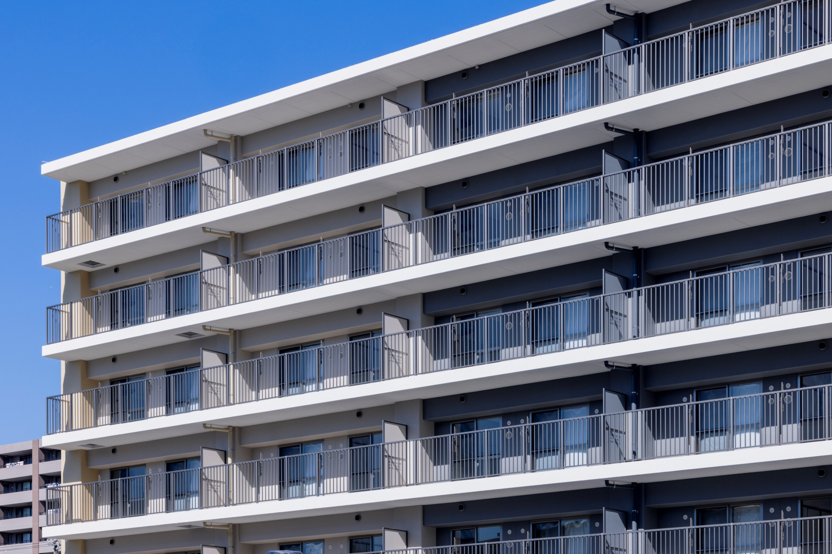

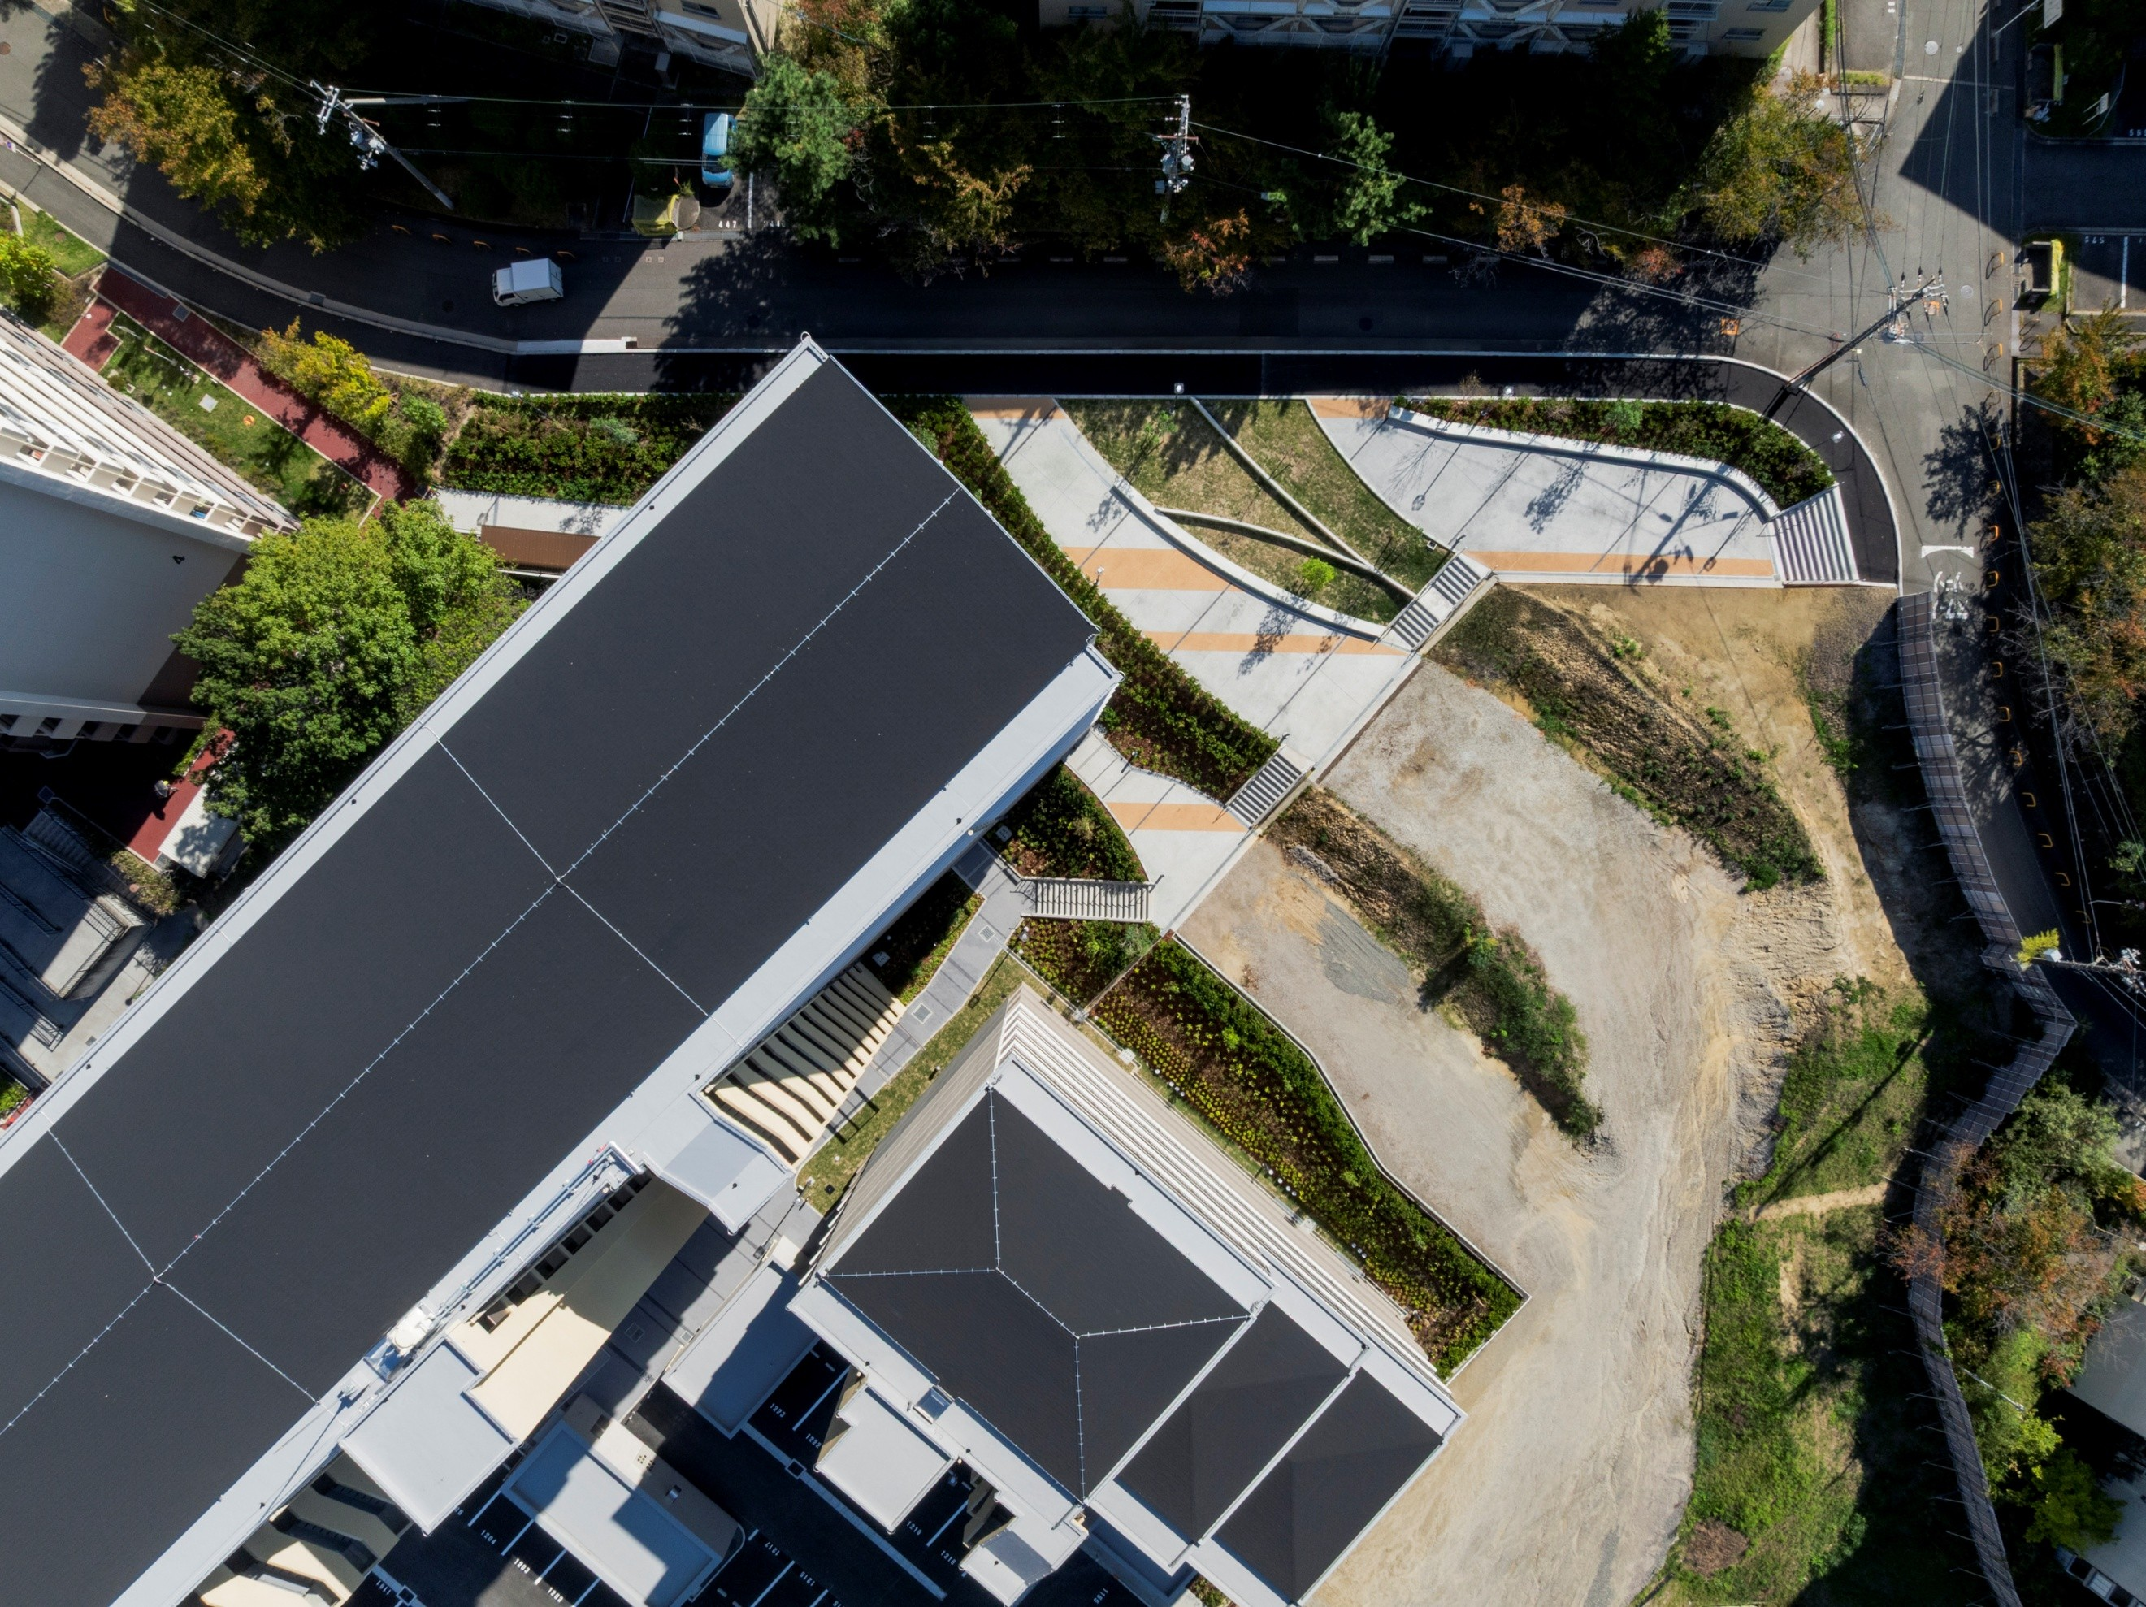
 | （２）中景から撮影したもの
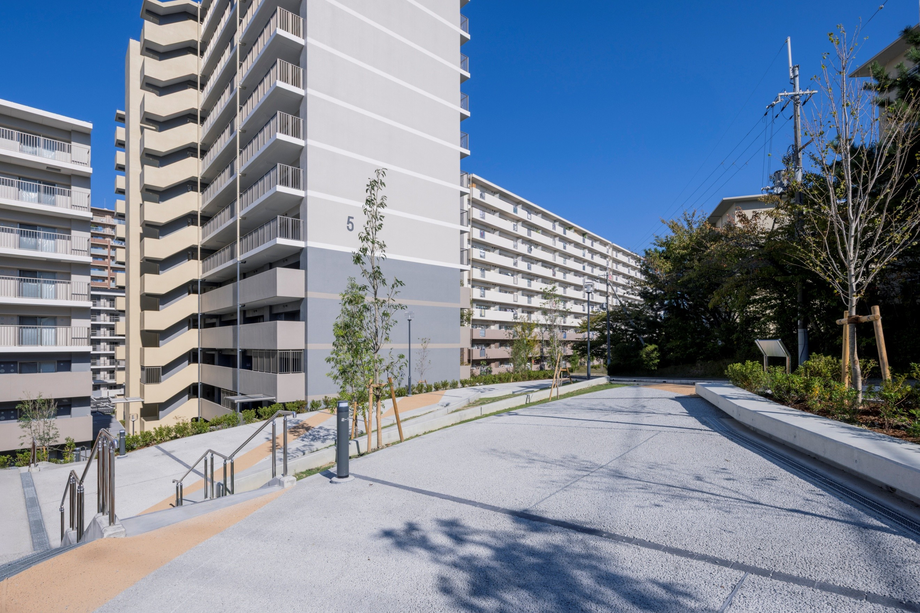

 | （３）遠景から撮影したもの（周囲との関係が分かるもの）
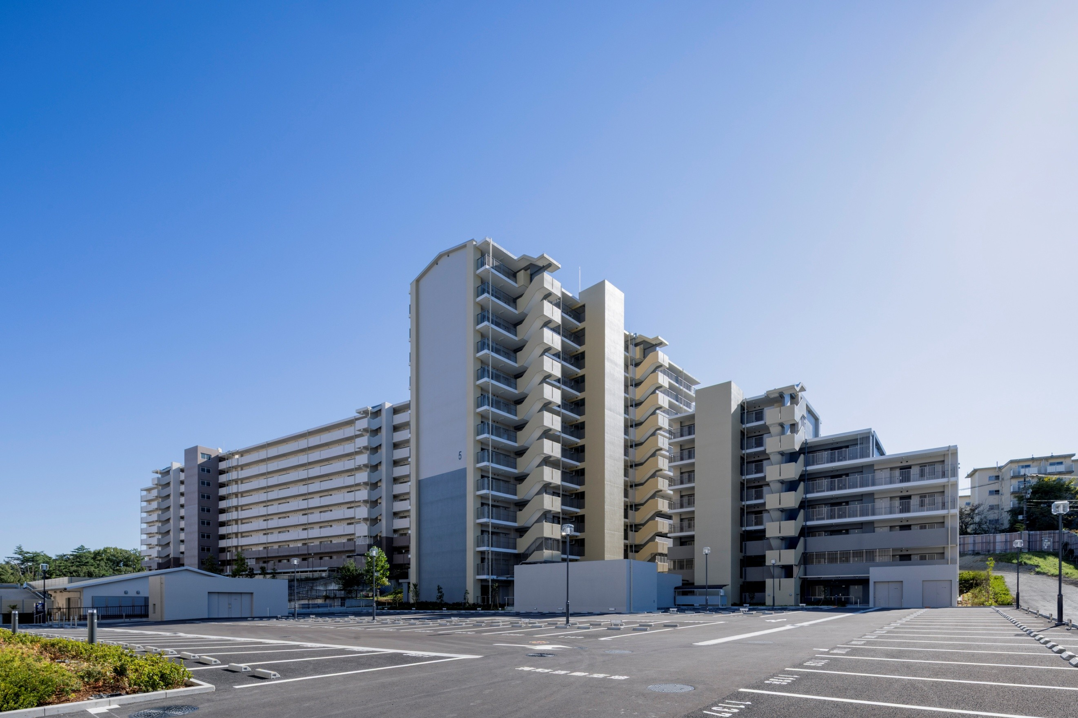
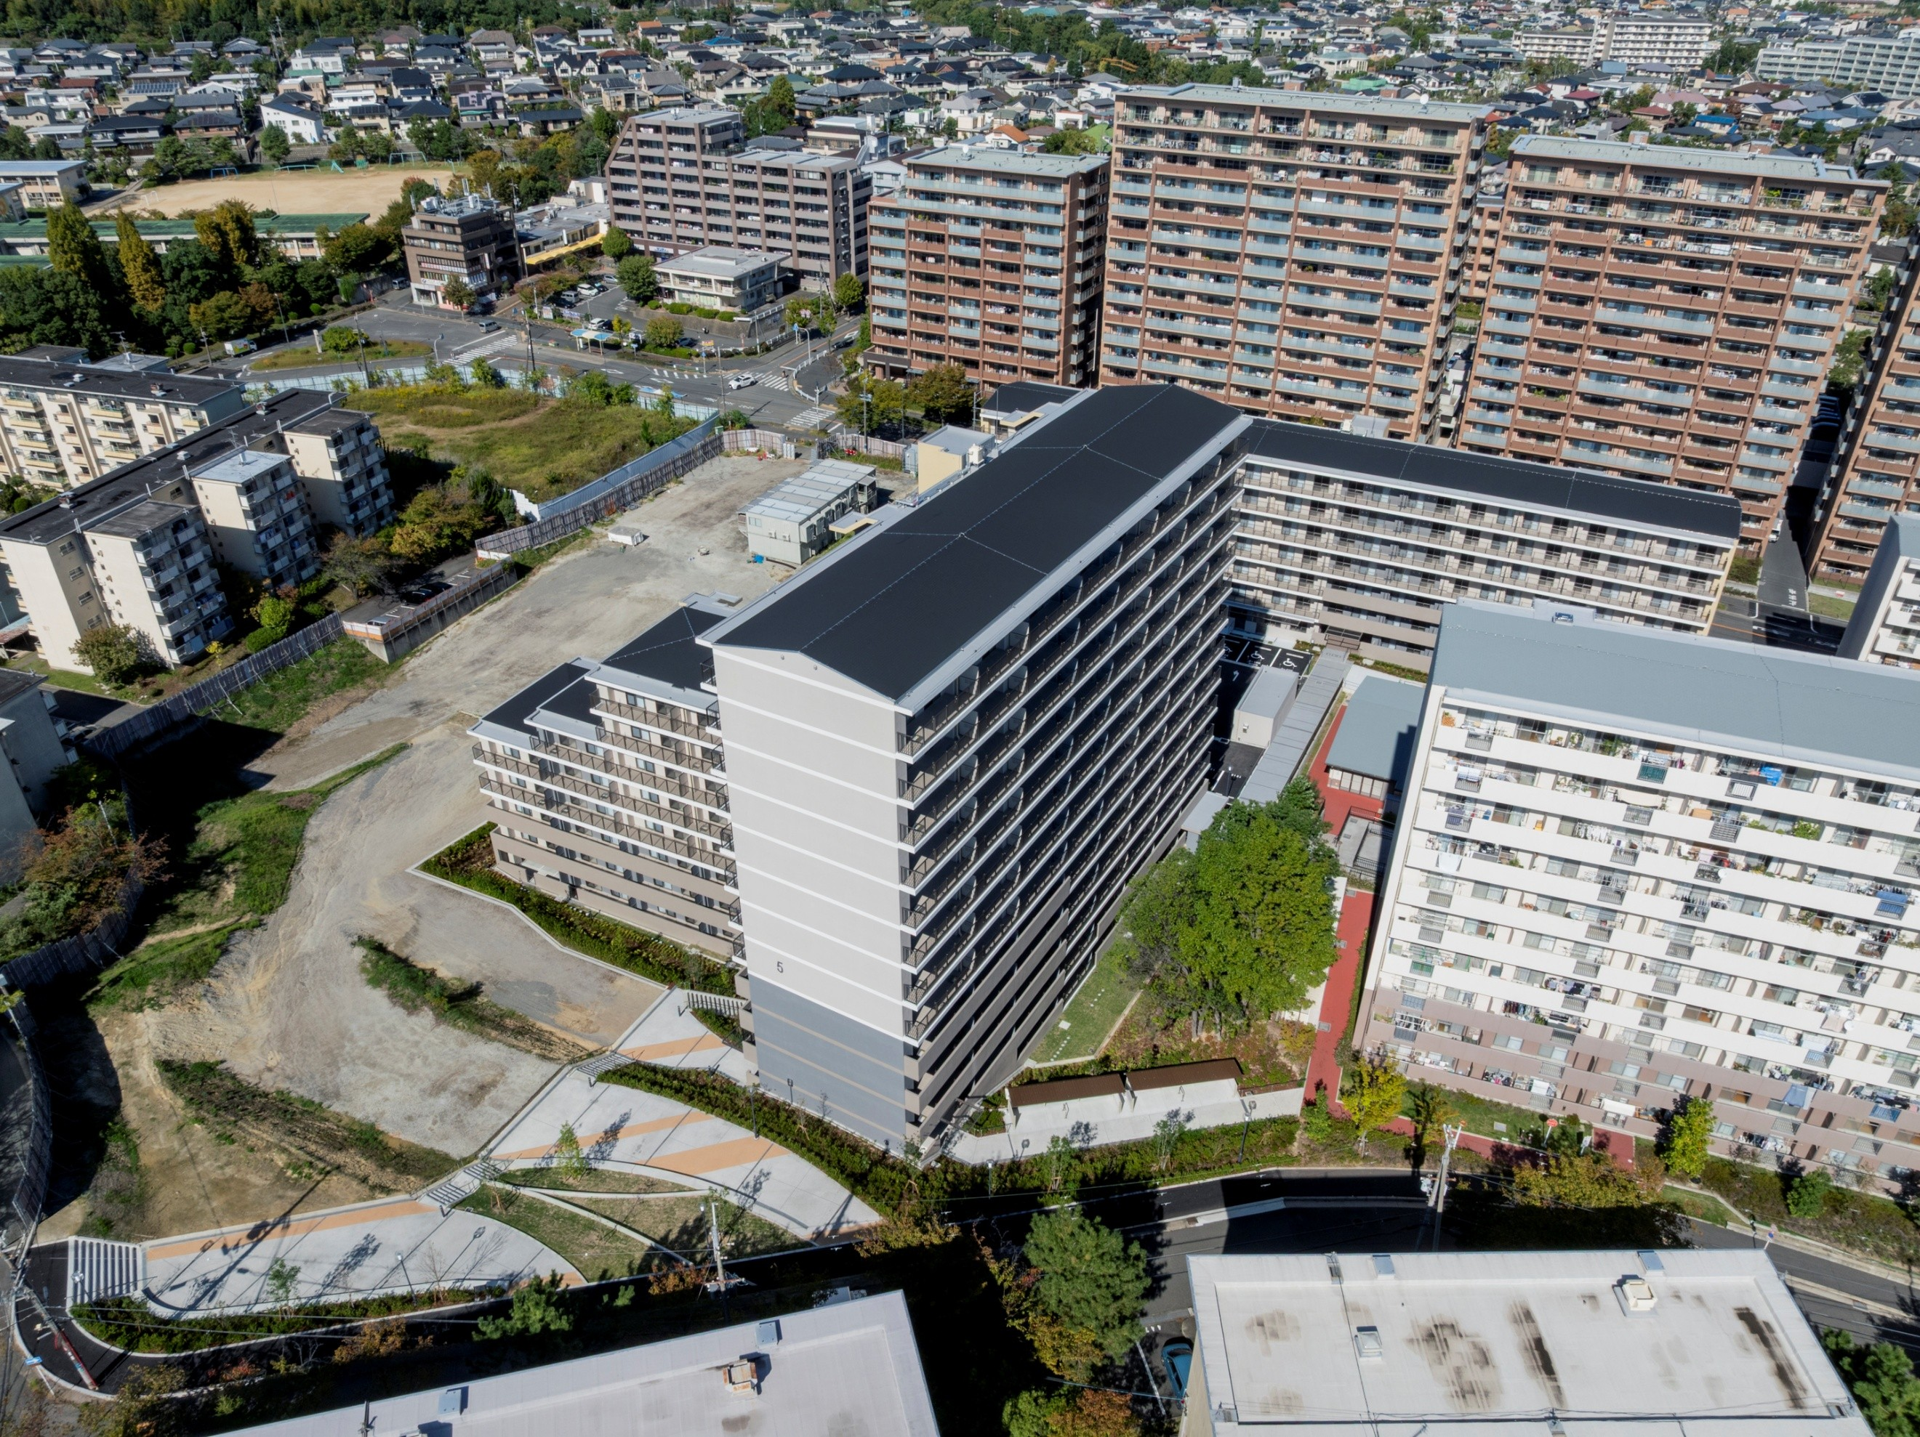

２．景観形成の目標（景観に関する考え方）の達成度
※「景観形成の目標設定シート①」の「６.景観形成の目標（景観に関する考え方）を立てる」で立てた【景観形成の目標】の各項目について、達成状況を記載し、達成度の自己評価をA～Dで記入してください
No |  | 目標の達成状況 |  | （目標への対応状況・目標を達成できなかった場合には、何が原因で達成できなかったのかも記載すること）
 |  |  |  |  |  |  |  |  | 達成度
 |  | 今後への提案 |  | （今後の計画に活かすべき事項などを記載すること） |  |  |  |  | 自己評価
1 |  | エリア全体で一体的な街並みを形成するため、ボリューム・色調を合わせた一体的な建築計画を行う。 |  |  |  |  |  | 目標を十分に達成した |  |  | 目標を十分に達成した
 |  |  |  |  |  |  |  |  |  |  | 目標を概ね達成した
2 |  | 千里ニュータウンの豊かな自然環境に配慮し、道路際を植栽を施した法面で処理することにより、周辺敷地とつながる連続的な緑地空間を継承する。 |  |  |  |  |  | 目標を十分に達成した |  |  | 目標を一部のみ達成した
 |  |  |  |  |  |  |  |  |  |  | 目標の達成には至らなかった
3 |  | 敷地南側に、地域交流の核となるオープンスペースを確保する。 |  |  |  |  |  | 目標を十分に達成した

4 |  | 0

5 |  | 0

6 |  | 0

7 |  | 0

8 |  | 0

9 |  | 0

10 |  | 0

３．景観形成の目標への対応以外で景観に関して配慮した工夫があれば記載してください
・全体をアースカラーでまとめることで、周辺環境との調和を図ると共に、白をアクセントカラーとして採用する等色にメリハリをつけることで陰影を意識した色調計画とし、建物ボリュームの低減を図った。

４．景観形成の目標達成状況等が分かる写真
※「１.完成写真」以外に、景観形成の目標達成状況や景観配慮における工夫をした点等が分かる写真を掲載してください。（意識した視点場からの写真、色彩が明確に分かる写真など）
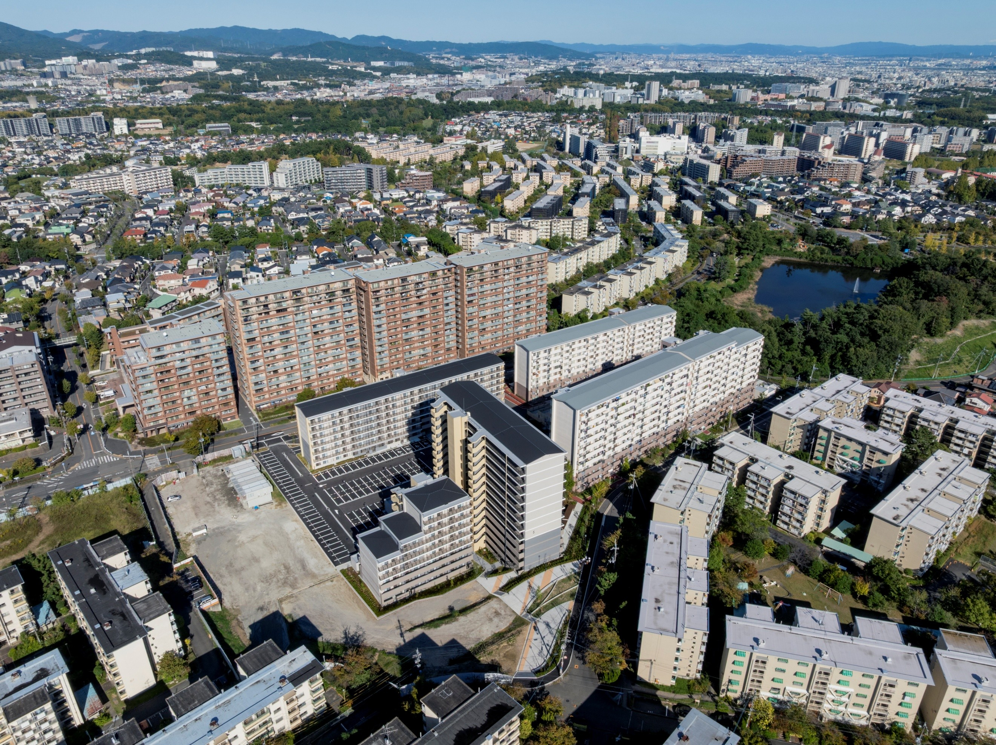
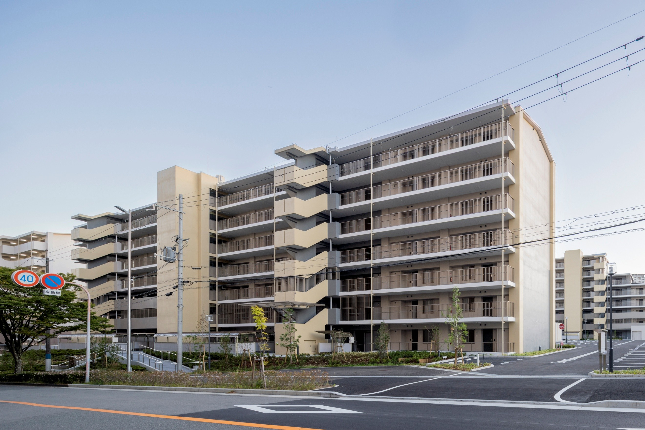

５．景観形成の目標に対する総合評価 |  |  |  |  |  |  |  |  |  | ※事業担当による自己評価を記載してください
評価 |  |  |  | コメント
Ａが全体の半分以上 |  |  |  | 今回は府営住宅という形状と配置に制限がある用途であると共に、敷地面積が大きく高低差のある敷地という難解な与条件の中で、どのように周辺環境にアプローチできるかが課題のプロジェクトであった。まずは配置計画により住戸の日照を確保しつつも主要道路に対して大きな擁壁を設けず緑化した法面や交流広場を配置することで、豊かな歩行空間を生み出すことができた。また、一団地認定や日影の与条件をうまく整理して、周辺環境とバランスの取れた建物計画を行う事ができた。 |  |  |  |  |  |  | Ａが全体の半分以上
 |  |  |  |  |  |  |  |  |  |  | Ａ・Ｂの合計が全体の３分の２以上
 |  |  |  |  |  |  |  |  |  |  | Ａ・Ｂ・Ｃの合計が全体の３分の２以上
 |  |  |  |  |  |  |  |  |  |  | Ａ・Ｂ・Ｃの合計が全体の３分の２未満
６．景観アドバイザーによるコメント

